상품제안서
딜라이트 인테리어 LED 벽시계 | 상품코드: F17801

 |  |  |  |  |  |  | 02-412-0044 | www.easy1.co.kr
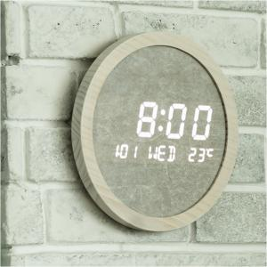

【상세/제작정보】 | 심플한 디자인과 차분한 컬러감으로 분위기 있는 벽시계

【인쇄/포장옵션】 | 실크 / 포장지포장

【공급단가】 | 수량 | 30~ | 50~ | 100~ | 300~ | 500~
*VAT별도 | 단가 | 67,500원 | 65,000원 | 62,500원 | 60,000원 | 58,500원

【상품 URL】 | http://www.easy1.co.kr/src/goods_detail.php?gdno=17801

